상품제안서
영국R. 마이티 통3중 IH 스텐 양수냄비 3종세트 | 상품코드: S45525

 |  |  |  |  |  |  | 02-713-8555 | www.synergygift.co.kr
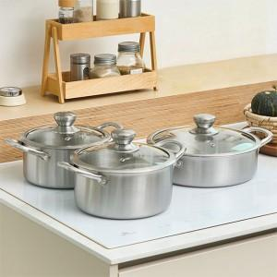

【상세/제작정보】

【인쇄/포장옵션】 | 스티커 / 포장지포장

【공급단가】 | 수량 | 10~ | 30~ | 100~ | 200~ | 300~
*VAT별도 | 단가 | 67,560원 | 65,430원 | 62,240원 | 60,640원 | 59,580원

【상품 URL】 | https://synergygift.co.kr:443/src/goods_detail.php?gdno=45525

